关系图
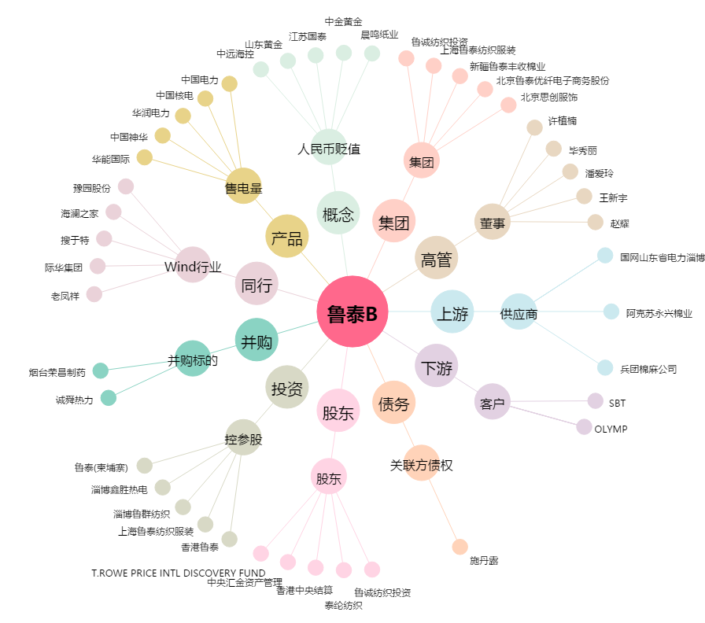
鲁泰B[200726.SZ] - 关系概览图

